발주
순번 | 좌표값 | 이름 | 설명 | 제작 완료
001 | 0,0 | Alpha | 빈칸
002 | 0,1 | 고철 - 오르막 | 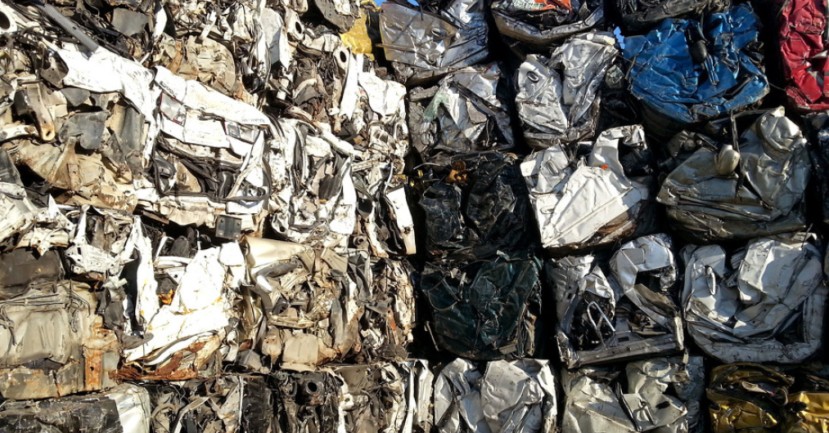 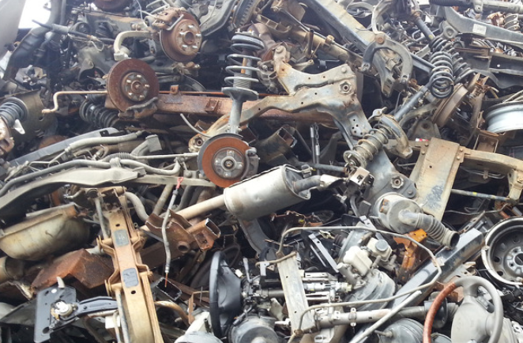 고철을 압축 해놓은 형태의 타일 기본 평지의 역할을 할 예정 002, 006은 경사로의 역할을 합니다. 대각선으로 배치 했을 대 자연스럽도록 유도해주세요. 003, 004, 005는 캐릭터가 밟고 서 있을 수 있도록 매끄럽게 제작 [베리에이션으로 제작]
003 | 0,2 | 고철 - 평지 1
004 | 0,3 | 고철 - 평지 2
005 | 0,4 | 고철 - 평지 3
006 | 0,5 | 고철 - 내리막
007 | 0,6 | 파이프 - 왼쪽 마무리 | 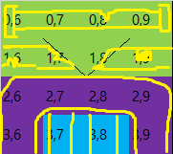 007, 010은 파이프의 마무리 처리가 되어야 하기 때문에 끝 부분이 살짝 보이는 느낌 008, 009, 017, 020은 가로형 파이프의 지속적인 베리에이션 제작
008 | 0,7 | 파이프 - 중앙 1
009 | 0,8 | 파이프 - 중앙 2
010 | 0,9 | 파이프 - 오른쪽 마무리
011 | 1,0
012 | 1,1 | 고철 - 왼쪽 면 1 | 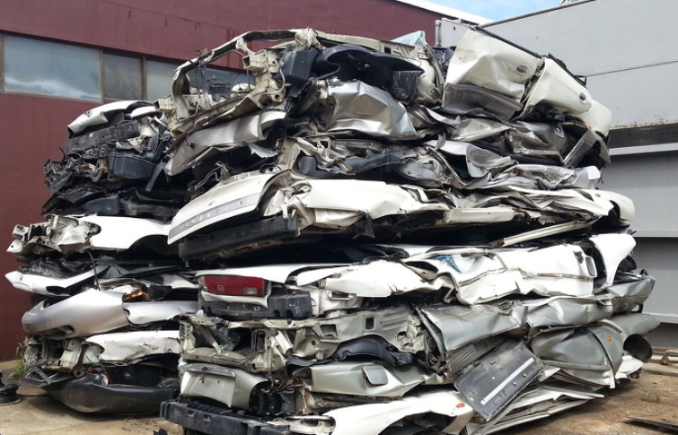 012, 016, 022, 026은 벽의 역할을 합니다. 촘촘히 쌓여 있는 느낌의 고철 타일이 필요 매끄러운 느낌이며 옆 면 표현이기 때문에 밀도가 내부보다는 낮았으면 합니다.
013 | 1,2 | 고철 - 내부 1
014 | 1,3 | 고철 - 내부 2
015 | 1,4 | 고철 - 내부 3
016 | 1,5 | 고철 - 오른쪽 면 1
017 | 1,6 | 파이프 - 중앙 3 | 018, 019는 파이프가 크게 훼손된 형태
018 | 1,7 | 파이프 - 오른쪽 끊김
019 | 1,8 | 파이프 - 왼쪽 끊김
020 | 1,9 | 파이프 - 중앙 4
021 | 2,0
022 | 2,1 | 고철 - 왼쪽 면 2 | 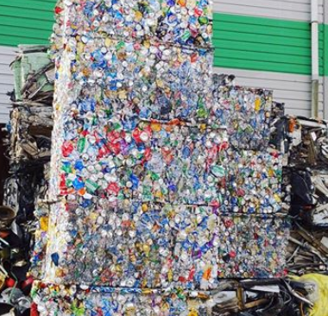 013,014,015,023,024,025은 내부 고철입니다. 밀도가 매우 높은 타일 입니다. [베리에이션으로 제작]
023 | 2,2 | 고철 - 내부 4
024 | 2,3 | 고철 - 내부 5
025 | 2,4 | 고철 - 내부 6
026 | 2,5 | 고철 - 오른쪽 면 2
027 | 2,6 | 파이프 - ┌형 1 | 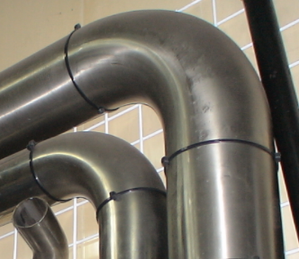 [027, 028, 037]은 한 세트로 파이프가 ┌로 꺽인 형태 [029, 030, 040]은 한 세트로 파이프가 ┐로 꺽인 형태
028 | 2,7 | 파이프 - ┌형 2
029 | 2,8 | 파이프 - ┐형 1
030 | 2,9 | 파이프 - ┐형 2
031 | 3,0
032 | 3,1 | 고철 - 왼쪽 면 3 | 아랫면으로 사용될 예정의 고철 입니다. 충돌 처리가 반밖에 안되는 반짜리 타일로 제작
033 | 3,2 | 고철 - 아랫 면 1
034 | 3,3 | 고철 - 아랫 면 2
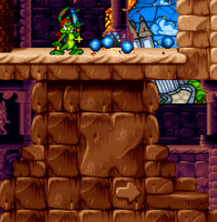
035 | 3,4 | 고철 - 아랫 면 3
036 | 3,5 | 고철 - 오른쪽 면 3
037 | 3,6 | 파이프 - ┌형 3 | 위 내용 참고
038 | 3,7 | 파이프 - 세로 1 | 세로형 파이프 베리에이션
039 | 3,8 | 파이프 - 세로 2
040 | 3,9 | 파이프 - ┐형 3 | 위 내용 참고
041 | 4,0 |  | "고철 -" 타일이 "-1" 레이어에 배치될 예정인 베리에이션 타일입니다. 기존 제작된 고철이 그림자가 진 음영의 형태로 베리에이션 되어야 합니다.
042 | 4,1
043 | 4,2
044 | 4,3
045 | 4,4
046 | 4,5
047 | 4,6
048 | 4,7
049 | 4,8 | 파이프 - ┘형 | 파이프가 ┘로 꺽인 형태
050 | 4,9 | 파이프 - ┗형 | 파이프가 ┗로 꺽인 형태
051 | 5,0 |  | 상동
052 | 5,1
053 | 5,2
054 | 5,3
055 | 5,4
056 | 5,5
057 | 5,6
058 | 5,7
059 | 5,8
060 | 5,9
061 | 6,0 |  | 상동
062 | 6,1
063 | 6,2
064 | 6,3
065 | 6,4
066 | 6,5
067 | 6,6
068 | 6,7
069 | 6,8
070 | 6,9
071 | 7,0 |  | 상동
072 | 7,1
073 | 7,2
074 | 7,3
075 | 7,4
076 | 7,5
077 | 7,6
078 | 7,7
079 | 7,8
080 | 7,9
081 | 8,0
082 | 8,1
083 | 8,2
084 | 8,3
085 | 8,4
086 | 8,5
087 | 8,6
088 | 8,7
089 | 8,8
090 | 8,9
091 | 9,0
092 | 9,1
093 | 9,2
094 | 9,3
095 | 9,4
096 | 9,5
097 | 9,6
098 | 9,7
099 | 9,8
100 | 9,9

